reward
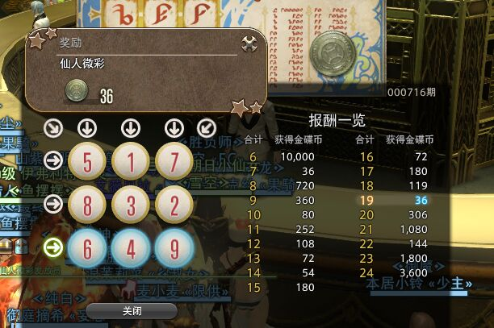
6 | 10000
7 | 36
8 | 720
9 | 360
10 | 80
11 | 252
12 | 108
13 | 72
14 | 54
15 | 180
16 | 72
17 | 180
18 | 119
19 | 36
20 | 306
21 | 1080
22 | 144
23 | 1800
24 | 3600

